Sheet1
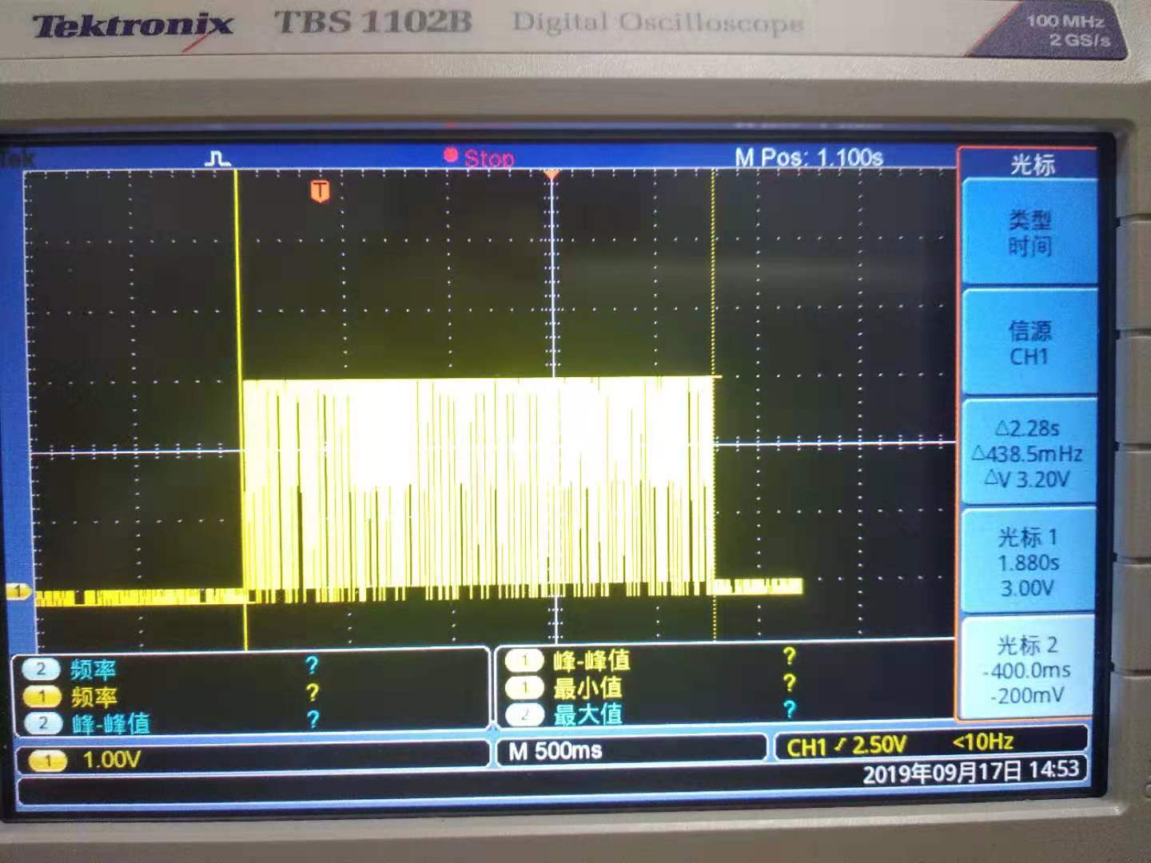
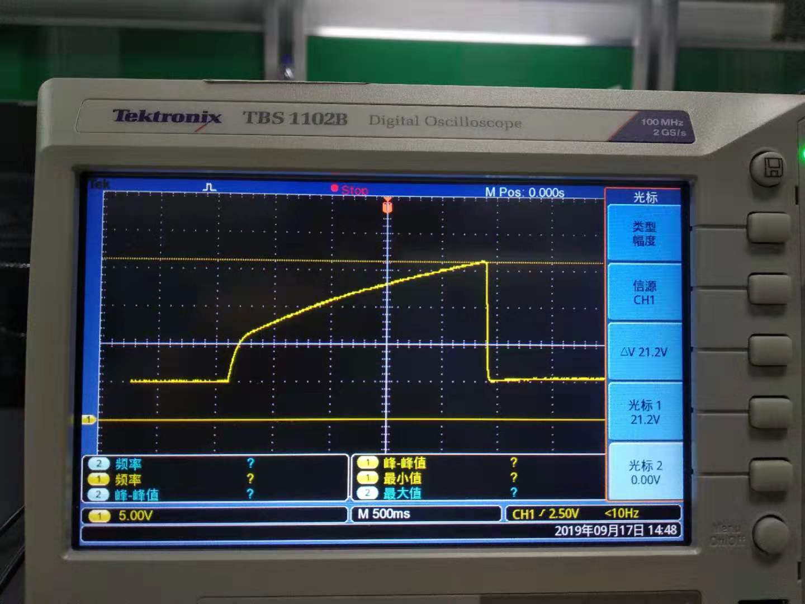

 |  |  | ORBIT OLD 功能评估测试
 | 项目 | 序号 | 测试内容 | 备注
 | 升压部分 | 1 | 拨码盘动作，等待2S后发送升压脉冲，充电总时间约2.5S | （见右图1）
 |  | 2 | 升压到约21V（有反馈检测) | （见右图2）
 |  | 3 | 升压脉冲:PWM,75.75KHZ(T=13.2us),高电平=10us,低电平3.2uS | （见右图3）
 |  | 4 | 平时待机状态，不会有充电PWM
 | 电磁阀部分 | 5 | 按磁保持，功能设计（单线圈）,桥式连接。
 |  | 6 | 当升压到21V时，会发送电池阀控制脉冲，时长50ms | （见右图4）
 | 电性能 | 7 | 平时待机约50uA | 跑定时器
 |  | 8 | 充电阶段电源端耗电，MAX 会到1.5A,(50mS),136mA(2.2S)（见右图5） | 注：供电端，串联1R，示波器测试幅度 | 图1 | 图2
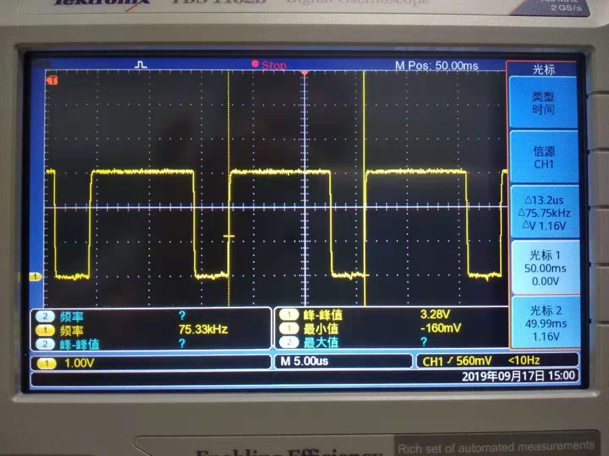
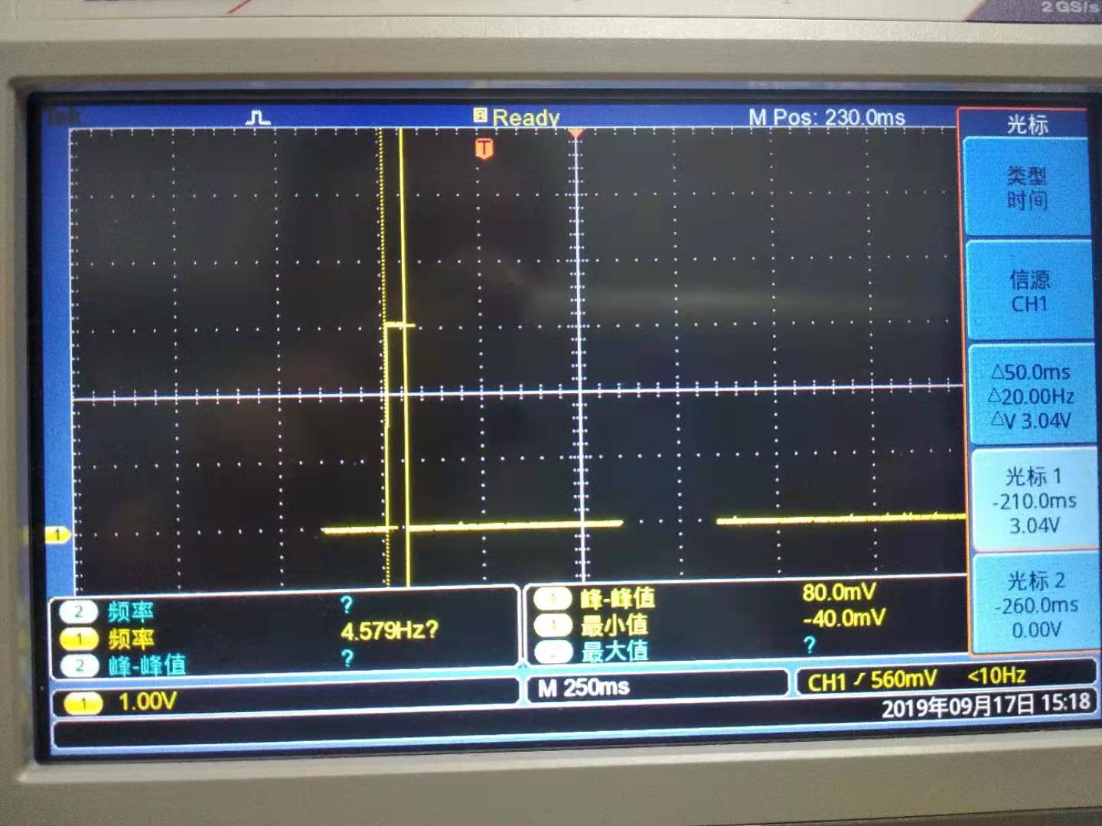
 |  | 9 | 平均耗电70mA，充电阶段
 | 充电小电感 | 10 | 直流电阻1.4欧姆，电感184uH
 | 电池阀 | 11 | 直流电阻4.5欧姆，电感2.4mH
 | 电池寿命计算 | 12 | 1.5年(根据放电曲线，2800mA用到1.2V为止,约为1680MAH) | 如下计算表格
 |  | 13
 |  | 14
 |  | 15
 |  | 16
 |  | 17

 |  |  |  |  | 图3 | 图4
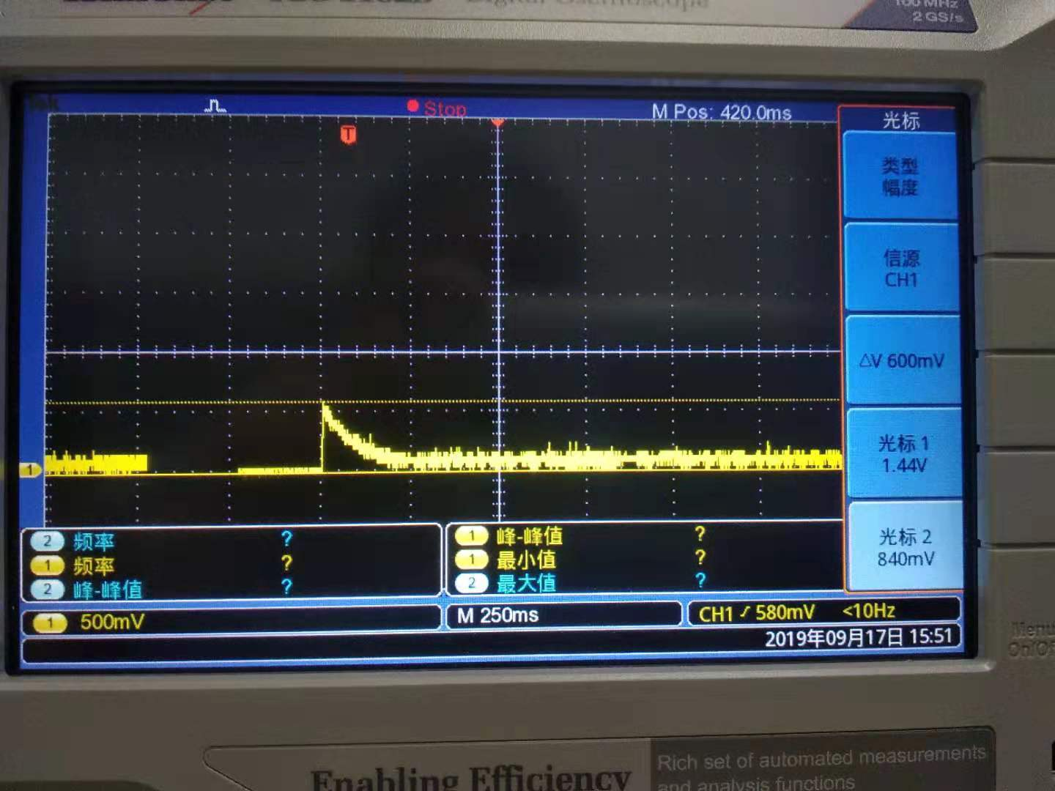
 |  |  | 电池寿命计算表

 | 电流(Ma) | 时间（s) | 次数 | 1 天耗电功率MAH
待机状态 | 0.05 | 86400 | 1 | 1.20
充电状态 | 70 | 2.3 | 5 | 0.22361111111
其他 | 20 | 180 | 1 | 1
 |  |  | 总共耗 | 2.42

 | 电池容量(2800mA用到1.2V为止,为1680MAH) | 工作天数 | 共作月份 | 工作年份 | 图5
 | 1344 | 554.54441261 | 18.484813754 | 1.5404011461

